상품제안서
휴대용 접이식 폴딩방석 | 상품코드: S36857

 |  |  |  |  |  |  | 02-713-8555 | www.synergygift.co.kr
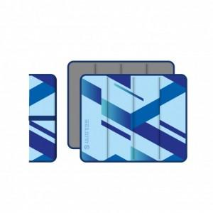 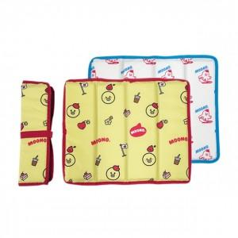 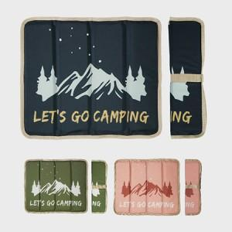

【상세/제작정보】 | 듀스포 방수원단, 3단 병풍형 접이와 밸크로를 이용한 간편한 휴대용 커스텀 돗자리

【인쇄/포장옵션】 | 전사인쇄 / OPP(비닐)

【공급단가】 | 수량 | 100~ | 300~ | 1,000~ | 3,000~ | 5,000~
*VAT별도 | 단가 | 6,050원 | 5,800원 | 5,550원 | 5,450원 | 5,350원

【상품 URL】 | https://www.synergygift.co.kr:443/src/goods_detail.php?gdno=36857

